Summary table
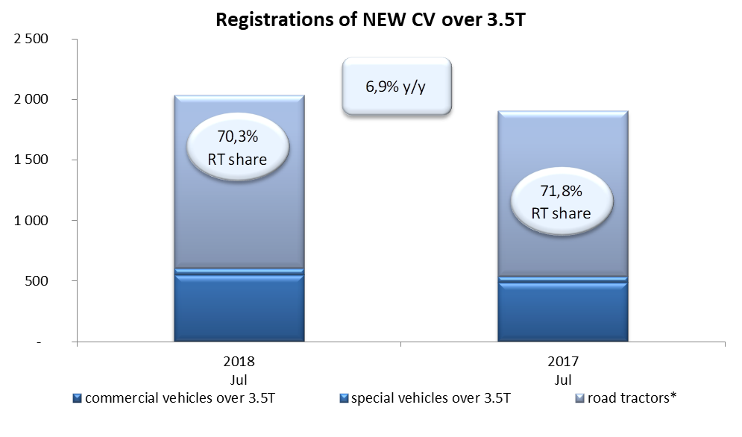
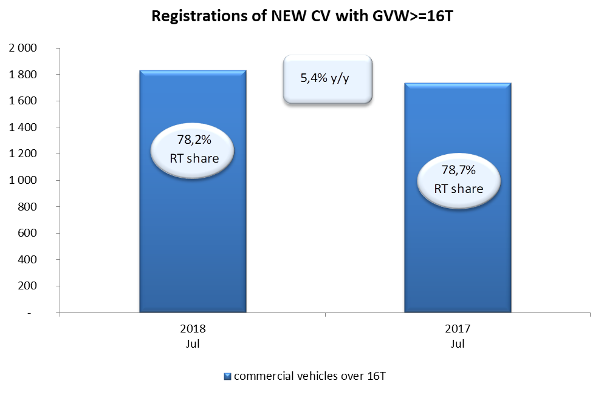
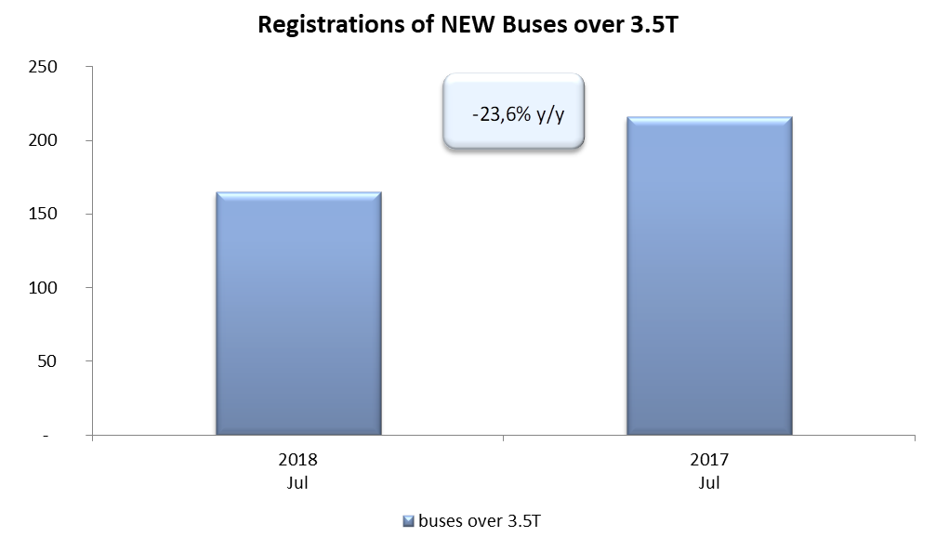
PZPM |  |  |  |  |  | 06/08/2018
 |  |  |  |  |  | units
FIRST REGISTRATIONS OF NEW COMMERCIAL VEHICLES OVER 3.5T
 | 2018 Jun | 2017 Jun | % change y/y | 2018 Jan - Jun | 2017 Jan - Jun | % change y/y
CV - TOTAL | 2,037 | 1,905 | 6.9% | 17,116 | 15,162 | 12.9%
commercial vehicles over 3.5T* | 553 | 488 | 13.3% | 3,918 | 3,175 | 23.4%
special vehicles over 3.5T | 53 | 50 | 6.0% | 362 | 250 | 44.8%
road tractors* | 1,431 | 1,367 | 4.7% | 12,836 | 11,737 | 9.4%
BUSES - TOTAL* | 165 | 216 | -23.6% | 1,588 | 1,369 | 16.0%
buses over 3.5T | 165 | 216 | -23.6% | 1,588 | 1,369 | 16.0%
COMMERCIAL VEHICLES - TOTAL | 2,202 | 2,121 | 3.8% | 18,704 | 16,531 | 13.1%
*/ The data does not cover new registrations of domestic producers their own brands

